Pasaporte - HC
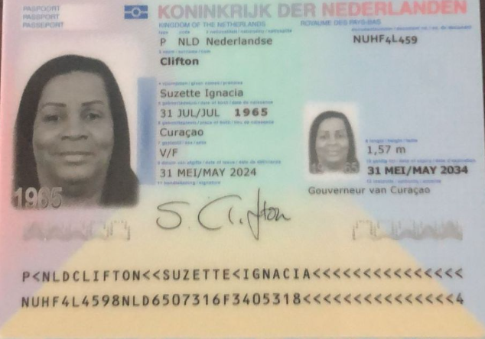
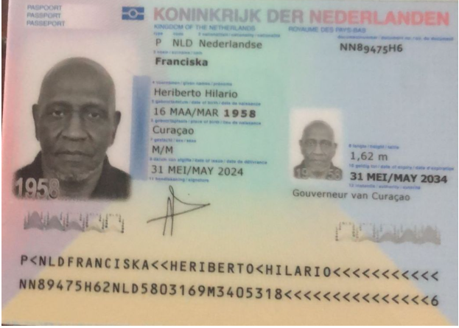

Nombre | SUZETTE | Nombre | HERIBERTO | Nombre | NAOMI
Nombre | IGNACIA | Nombre | HILARIO
Apellido | CLIFTON | Apellido | FRANCISKA
Apellido de casada |  | Apellido de casado
Género: . | FEMENINO | Género: . | MASCULINO
Pasaporte | NUHF4L459 | Pasaporte | NN89475H6
Fecha de nacimiento | 1965-07-31 | Fecha de nacimiento | 1958-03-16
Edad | 59 | Edad | 67
Estado civil |  | Estado civil
Dirección |  | Dirección
Nacionalidad y domicilio: | CURAZAO | Nacionalidad y domicilio: | CURAZAO
Email: | Susyclifton31@gmail.com | Email: | Susyclifton31@gmail.com
Teléfono | 599 9 563 6389 | Teléfono | 5999 528 4833 | Teléfono | 599 9 515 1143
Profesión |  | Profesión
RH | O + | RH | O +
Seguro | SVB | Seguro | SVB
Peso | 89 kg | Peso | 82 kg
Altura | 1.58 | Altura | 1.68
Idioma | Papiameto, Spanish, English | Idioma | Papiameto, Spanish, English

 |  | Salud

VUELO
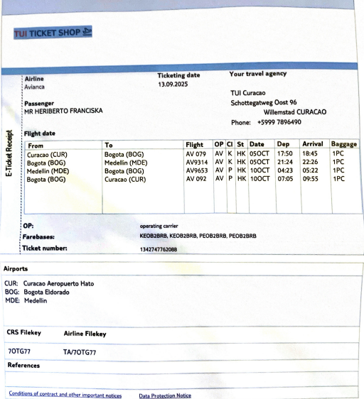
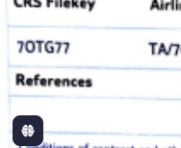
7OTG77 | CODIGO DE RVA
 | 7OTG77

Confirmacion de servicios
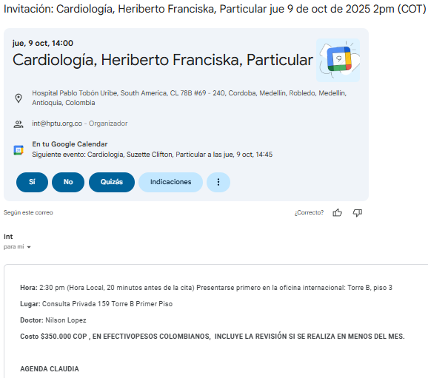
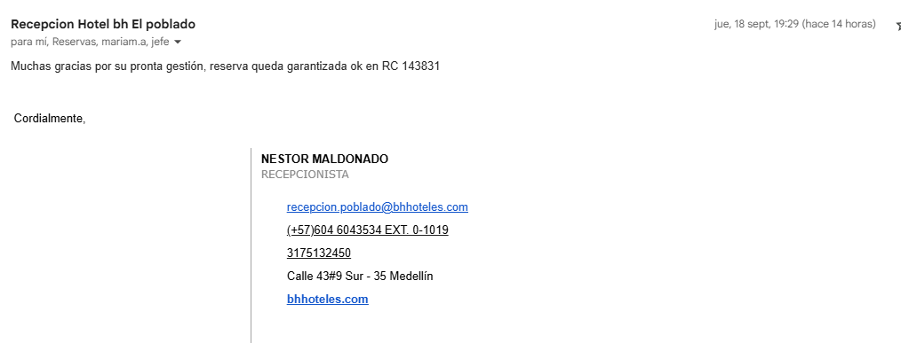
SUZETTE CLIFTON |  | HERIBERTO FRANCISKA
DUPLEX VENOSO MIEMBROS INFERIORES |  | CITA ODONTOLOGICA | RESERVA HOTAL PRIMERA NOCHE PAGADA
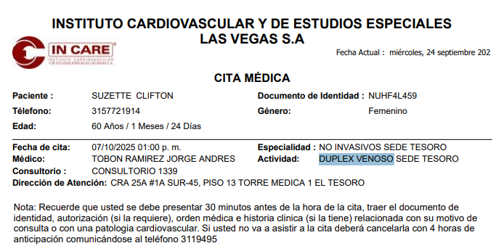
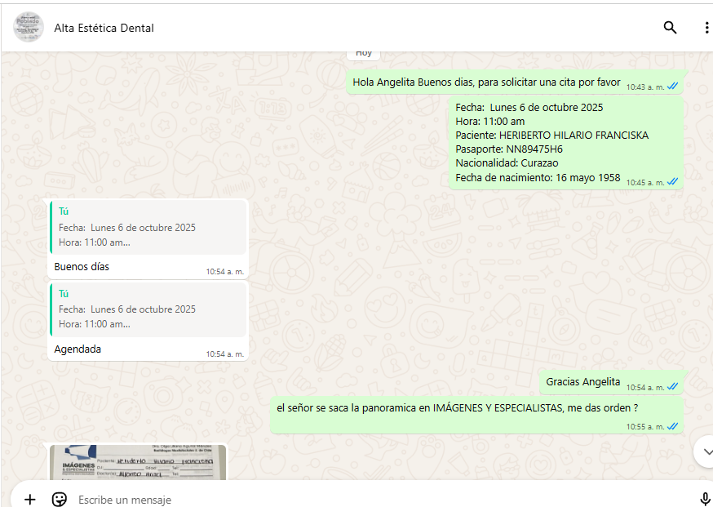

DUPLEX ARTERIAL
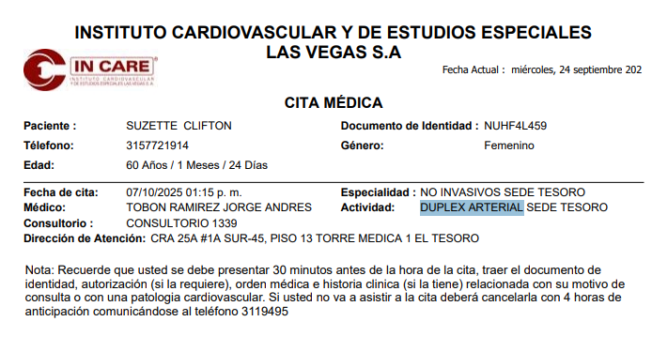

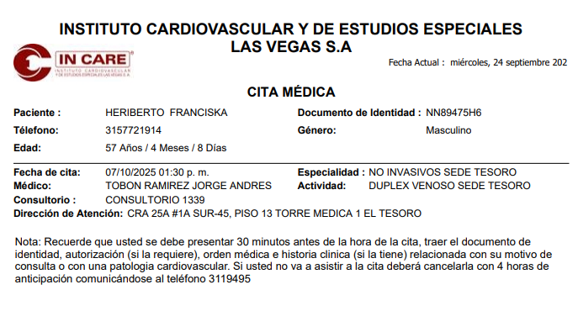
 |  |  | SOLICITUD DOMICILIO ECHAVARRIA
 |  | DUPLEX VENOSO MIEMBROS INFERIORES | Nombre | SUZETTE
 |  |  | Nombre | IGNACIA
 |  |  | Apellido | CLIFTON
 |  |  | Género: . | FEMENINO
 |  |  | Pasaporte | NUHF4L459
 |  |  | Fecha de nacimiento | 1965-07-31
 |  |  | Edad | 59
 |  |  | HOTEL | Hotel BH El Poblado
 |  |  | DIRECCIÓN | Cra. 43 #9 Sur - 35
 |  |  | HABITACIÓN | Pendiente
CITA CARDIOLOGIA |  |  | FECHA: | 2025-10-05
 |  |  | SERVICIOS A DOMICILIO | MEDICAL TRIP COLOMBIA

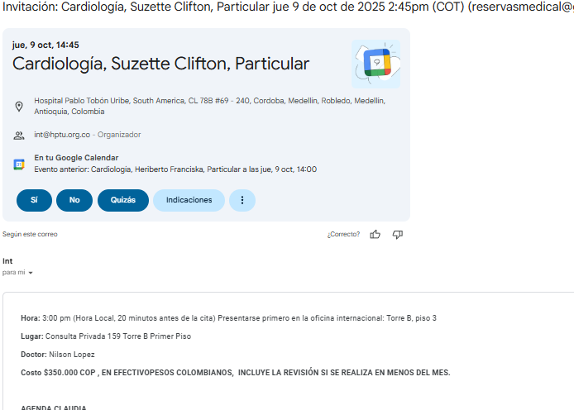
 |  |  | Nombre | HERIBERTO
 |  |  | Nombre | HILARIO
 |  |  | Apellido | FRANCISKA
 |  | DUPLEX ARTERIAL | Género: . | MASCULINO
 |  |  | Pasaporte | NN89475H6
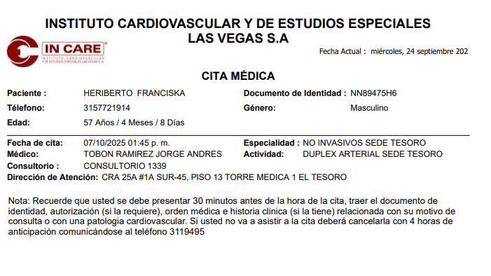
 |  |  | Fecha de nacimiento | 1958-05-16
 |  |  | Edad | 67
 |  |  | HOTEL | Hotel BH El Poblado
 |  |  | DIRECCIÓN | Cra. 43 #9 Sur - 35
 |  |  | HABITACIÓN | Pendiente
 |  |  | FECHA: | 2025-10-05
 |  |  | SERVICIOS A DOMICILIO | MEDICAL TRIP COLOMBIA

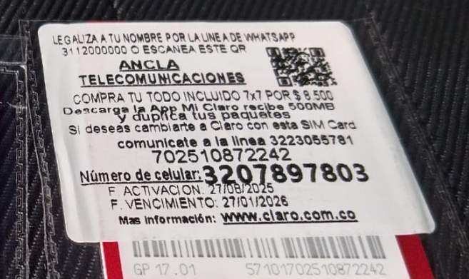
 |  | CITA UROLOGIA
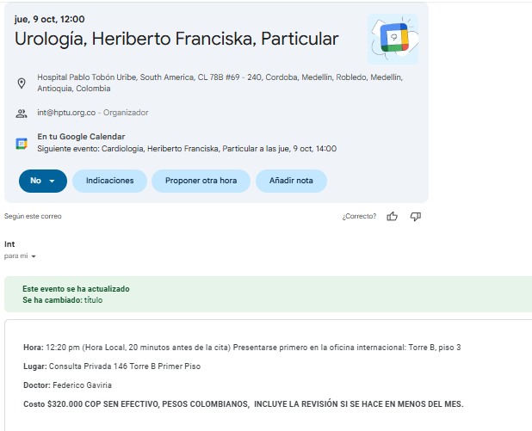

 | 320 789 7803

 |  | CITA CARDIOLOGIA

PAGOS
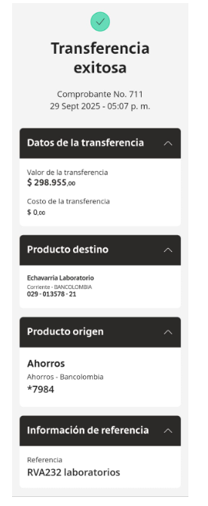
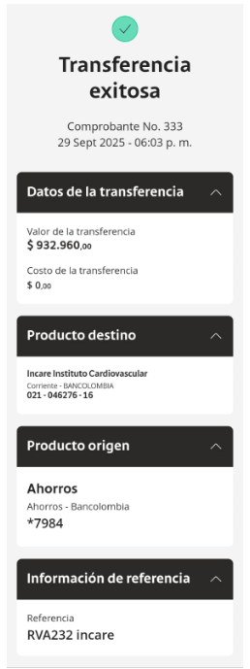
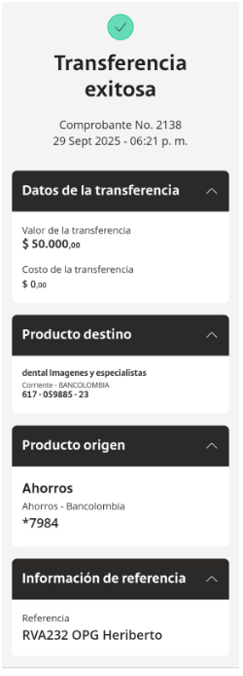
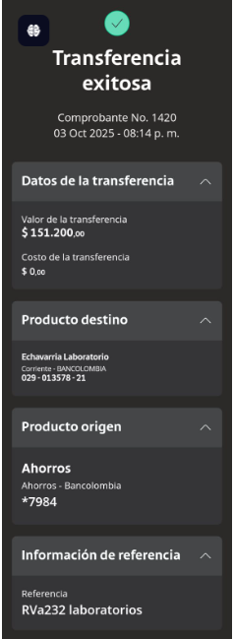
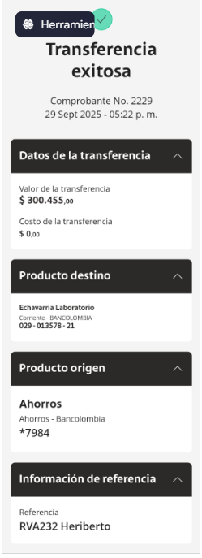
PAGO LABORATORIOS ECHAVARRIA | PAGO LABORATORIOS ECHAVARRIA | PAGO INCARE | IMAGENES Y ESPECIALISTAS

